CONSOLIDADO GRAL MENSUAL.
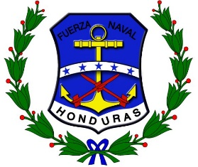
FUERZAS ARMADAS DE HONDURAS
FUERZA NAVAL
PAGADURIA GENERAL DE LA FUERZA NAVAL

CONSOLIDADO GENERAL DETALLE MENSUAL POR OBJETO DEL GASTO

 |  | MESES
RENGLÓN | CONCEPTO | ENERO | FEBRERO | MARZO | ABRIL | MAYO | JUNIO | JULIO | AGOSTO | SEPTIEMBRE | OCTUBRE | NOVIEMBRE | DICIEMBRE | S. ACUMULADO

 | TOTAL | 0.00 | 0.00 | 0.00 | 0.00 | 0.00 | 0.00 | 0.00 | 0.00 | 0.00 | 0.00 | 0.00 | 0.00 | 0.00

